Evident Tester
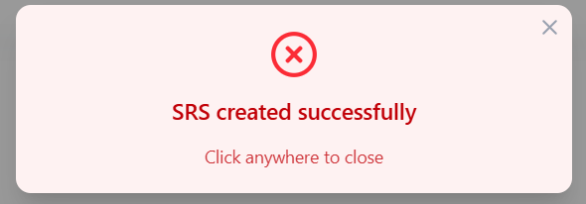
DF_1 | Kiểm tra thông báo Add SRS-Management

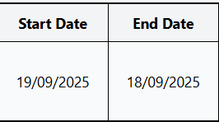

DF_2

DF_4

DF_5

DF_8

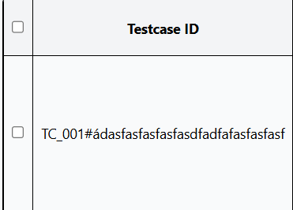
DF_9

DF_12

Evident Dev
